报价说明
工程量清单编制说明
一 | 报价范围
1.1 | 承包范围： 洛阳市洛龙区开元壹号·天逸项目铝合金门窗、栏杆制作安装工程，包含断桥铝合金门窗、防火窗、耐火窗、推拉门、地弹门、平开门、栏杆等；
1.2 | 清单及报价依据：天逸项目建筑施工图(图纸版本为2023.03)、门窗深化图(图纸版本为2024.11)、栏杆图纸工程质量及技术标准
1.3 | 水电接口：甲方现场提供水电接驳点，接驳点后的材料及安装由中标单位自行负责。
二 | 投标报价说明:
2.1 | 本项目工程采用工程量清单综合单价报价，合同价形式为含税暂定总价，按门窗洞口面积*综合单价据实结算。按照窗净面积=外框高度*外框宽度，门窗外框高度、宽度按洞口确认单尺寸核算；
2.2 | 本次招标采用增值税一般计税，开具发票税率要求为9%；进入综合单价中的材料（型材、玻璃、五金、胶条、毛条、胶等）均为不含增值税价格。合同履行期间若国家增值税税率发生调整时，按不含增值税综合单价不变的原则，以实际开具的增值税发票为界，税率按国家最新政策执行。
2.3 | 本次招标的不含增值税综合单价包括；(1)材料费用包括型材、玻璃、密封胶、发泡胶、胶条、毛条、五金配件及制作安装中必须的自攻丝、射钉、铆钉、射钉、玻璃垫块、美纹纸等材料；(2)加工制作安装费用包含按照招标文件要求完成门窗安装所需的人工、材料、机械、运输费、成品保护、检测费、淋水试验、塞缝、措施费(含安全施工、文明施工费、疫情防护、冬雨季施工、夜间施工、二次搬运、赶工等)、各种管理费、利润、规费、市场涨价风险等的全部费用；(3)加工制作和安装费不因实际所用材料品牌的变换而发生变化。
2.4 | 投标人应对本工程招标范围、内容、技术说明、采用规范要求、合同条件、质量标准、工期进度要求、施工现场情况、工程所在地的周围环境、交通等与工程施工有关的所有情况进行详细了解和研究,自行组织现场踏勘了解施工现场实际情况并调查市场价格及工程所在地相关建筑市场管理政策、法律和规定，根据自行编制的施工组织设计或施工方案，结合本企业的自身技术资质情况、经济物质资源情况、经营能力、组织管理能力，及相关计价规则、技术装备水平、管理水平，工程实际情况、风险程度等自主报价，投标报价被认为能够全面履行应尽的义务和应承担的责任。
2.5 | 工地周围环境、交通道路、现场地质资料、周围地下管网、现场条件、招标文件、承包范围、施工组织设计，并考虑检验检测、施工技术措施、安全文明施工措施、疫情防护、样板房抢工、保修期内因施工质量问题引起的维修等因素，以及除可调差材料外的风险因素，均应在投标报价中统一考虑，不再另外计取任何其他费用。
2.6 | 投标人的投标报价必须在合理范围内，不允许不均衡报价，不允许对相同的清单项报不同的价格。如投标人的某些综合单价与市场价格相差较大，招标人有权要求投标人对其作出澄清说明，并且招标人有权在中标后对其单价进行平衡调整；如出现相同清单项报价不同，招标人有权按照最低价格执行。
2.7 | 投标人应认真阅读招标文件的全部内容，如有错误和疑义，请以书面形式提出，如没有提出，则表明对招标文件的全部内容已理解并且接受，对此产生的全部责任由投标人承担。投标人必须按招标文件要求进行报价，不得对招标文件内容进行实质性改变，如出现投标文件同招标文件不一致的地方以招标文件为准，表格中的数字均有公式链接关系，请投标人自行检查，保证其正确性，否则因数据链接导致的错误责任由投标人承担。
2.8 | 招标人未指定产地或品牌的材料、设备由投标单位自主选择，所选择的材料设备均为经国家产品质量监督检验中心检测合格的产品，且满足招标技术要求。投标单位应填报相应的材料设备单价、品牌、规格、型号、产地等
2.9 | 门窗与主体结构的塞缝由中标单位负责，窗框底边及两侧边上翻150mm高范围采用干硬性防水砂浆塞缝，上边及两侧剩余部分打发泡胶塞缝。
三 | 调差及其他
3.1 | 本工程对市场价格波动引起的调整，对铝锭、玻璃主材价格（包含运杂、运输损耗、装卸等费用）进行调整；其余所有人工、材料、机械等均不随市场价格或政策变化而调整，单栋楼门窗具体调整方式： 1、铝型材价差调整办法： 1.1、铝锭主材价格由乙方结合市场自主报价； 1.2、基期铝锭价格A（除税价）：本次合同铝锭按照2025年3月5日长江有色金属A00铝MA1当日价格20550元/吨作为基准价，后期按照甲方向乙方发送每批次铝合金门窗进场书面通知发送当日的长江有色金属MA1当日价格对铝型材价格进行调差。铝型材价差在-3%～3%之间的（含3%）的不调材差，铝型材价差小于-3%或大于3%以外的部分按铝锭价差调整铝型材价格。其他材料不调整； 1.3、铝材调差费用=[B-A*(1±3%)]*可调差铝材总量*（1+合同增值税税率），上涨时为+3%，下跌时为-3%； 1.4、调差部分只计税金，其他均不作调整。 2、玻璃铝型材价差调整办法（仅对浮法玻璃原片进行调差，二次深加工钢化、镀膜、中空、加胶、防火处理等不调差）： 2.1、基期玻璃价格P0（除税价）：以2025年3月5日对应当期（发标当日对应的上旬、中旬或下旬）价格为基期价格；玻璃价格以国家统计局(http://www.stats.gov.cn)“流通领域重要生产资料市场价格变动情况”公布的“浮法平板玻璃4.8/5mm”价格为准； 2.2、施工期玻璃价格P1（除税价）：以首批玻璃进场日对应当期（以甲方通知玻璃进场日对应的上旬、中旬或下旬）算术平均价格为施工期价格；当施工期价格与基期价格之比浮动率在±5%以内(含±5%)不予调整，超过±5%时，只对超出部分进行调整(除税价格)； 2.3、玻璃调差费用=[P1-P0*(1±5%)]*可调差玻璃总量*（1+合同增值税税率）/(80.00或66.67或40.00)，上涨时为+5%，下跌时为-5%； 2.4、玻璃总量的计算，吨单价与平方米单价折合关系为：5mm厚每吨=80.00㎡，6mm厚每吨=66.67㎡，8mm厚每吨=50.00㎡，10mm厚每吨=40㎡.00；双层或三层玻璃按同型号叠加计算，调差部分只计税金，其他均不作调整。其他材料不调整。 | 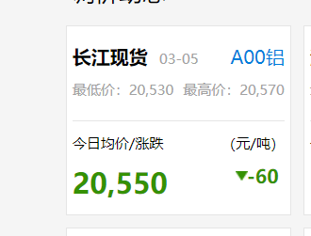
3.2 | 总包服务费、配合费已由甲方统一支付给总包单位，甲方已支付的配合费包括施工方因施工需要使用总包脚手架、垂直运输工具、材料存放场地、供水电接驳点、资料统一归档的费用。
3.3 | 本页以下无内容！

栏杆工程量计算书
 | 图样 | 尺寸 | 高度 | 长度 | 数量 | 所在楼层
 |  |  |  |  |  | 2F | 3F | 4F | 5F | 6F | 7~23奇数 | 7~23偶数 | 24F
序号 |  | 1800 | 500 | 1800 | 8 | 4 | 4 |  |  |  |  |  |  | 14.4 | 公寓阳台 | 面管、立柱、扶手40*40*1.2镀锌方钢、横管32*32*1.0镀锌方钢管、竖杆19*19*0.8镀锌方钢管，
1 |  | 2100 | 500 | 2100 | 8 | 4 | 4 |  |  |  |  |  |  | 16.8 | 公寓阳台 | 面管、立柱、扶手40*40*1.2镀锌方钢、横管32*32*1.0镀锌方钢管、竖杆19*19*0.8镀锌方钢管，
2 |  | 2250 | 500 | 2250 | 6 | 2 | 2 | 2 |  |  |  |  |  | 13.5 | 公寓阳台
3 |  | 2350+1320 | 500 | 3670 | 6 | 2 | 2 | 2 |  |  |  |  |  | 22.02 | 公寓阳台
4 |  | 2700 | 500 | 2700 | 4 | 2 | 2 |  |  |  |  |  |  | 10.8 | 公寓阳台
5 |  | 2700 | 500 | 2700 | 8 | 8 |  |  |  |  |  |  |  | 21.6 | 公寓阳台
 |  | 2700 | 1100 | 2700 | 8 |  | 8 |  |  |  |  |  |  | 21.6 | 公寓阳台 | 面管、立柱、扶手40*40*1.2镀锌方钢、横管32*32*1.0镀锌方钢管、竖杆19*19*0.8镀锌方钢管，
 |  | 2700 | 1000 | 2700 | 8 |  |  | 8 |  |  |  |  |  | 21.6 | 公寓阳台 | 面管、立柱、扶手40*40*1.2镀锌方钢、横管32*32*1.0镀锌方钢管、竖杆19*19*0.8镀锌方钢管，
6 |  | 1450 | 300 | 1450 | 6 | 2 | 2 | 2 |  |  |  |  |  | 8.7 | 封闭阳台
7 |  | 1400 | 300 | 1400 | 6 | 2 | 2 | 2 |  |  |  |  |  | 8.4 | 封闭阳台
8 |  | 2500 | 300 | 2500 | 48 | 16 | 16 | 16 |  |  |  |  |  | 120 | 封闭阳台
9 |  | 4000+1400 | 500 | 5400 | 2 |  | 2 |  |  |  |  |  |  | 10.8 | 开敞阳台
 |  | 5530+1320 | 1000 | 6850 | 76 |  |  |  | 4 | 4 | 36 | 32 |  | 520.6 | 开敞阳台
 |  | 5530+1320 | 1100 | 6850 | 4 |  |  |  |  |  |  |  | 4 | 27.4 | 开敞阳台
 |  | 1800 | 1100 | 1800 | 4 |  |  |  |  |  |  |  | 4 | 7.2 | 露台
 |  | 1340 | 1000 | 1340 | 76 |  |  |  | 4 | 4 | 36 | 32 |  | 101.84 | 空调
 |  | 1340 | 1100 | 1340 | 4 |  |  |  |  |  |  |  | 4 | 5.36 | 空调
 |  | 2000 | 1000 | 2000 | 38 |  |  |  | 2 | 2 | 18 | 16 |  | 76 | 开敞阳台
 | 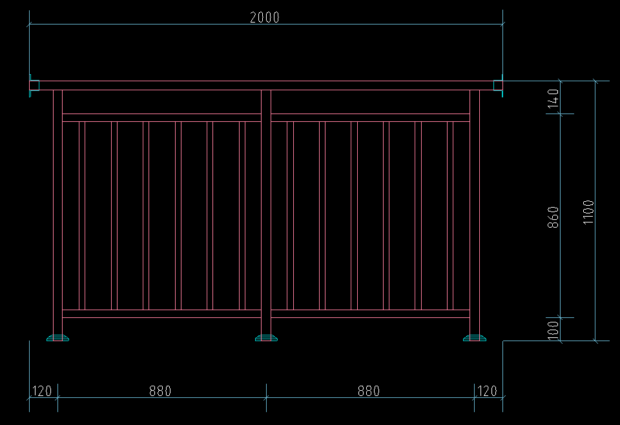 | 2000 | 1100 | 2000 | 2 |  |  |  |  |  |  |  | 2 | 4 | 开敞阳台
 |  | 2500 | 1000 | 2500 | 38 |  |  |  | 2 | 2 | 18 | 16 |  | 95 | 开敞阳台
 |  | 2500 | 1100 | 2500 | 2 |  |  |  |  |  |  |  | 2 | 5 | 开敞阳台
 |  | 1500 | 1000 | 1500 | 36 |  |  |  |  | 2 | 18 | 16 |  | 54 | 开敞阳台
 |  | 1500 | 1100 | 1500 | 2 |  |  |  |  |  |  |  | 2 | 3 | 开敞阳台
 |  | 1600 | 1000 | 1600 | 18 |  |  |  |  | 2 |  | 16 |  | 28.8 | 天井
 |  | 1600 | 1100 | 1600 | 2 |  |  |  |  |  |  |  | 2 | 3.2 | 天井
 |  | 1000 | 1000 | 1000 | 38 |  |  |  | 2 | 2 | 18 | 16 |  | 38 | 开敞阳台
 |  | 1000 | 1100 | 1000 | 2 |  |  |  |  |  |  |  | 2 | 2 | 开敞阳台
 |  | 750+1350+750 | 600 | 2850 | 40 |  |  |  | 2 | 2 | 18 | 16 | 2 | 114 | 空调
 | 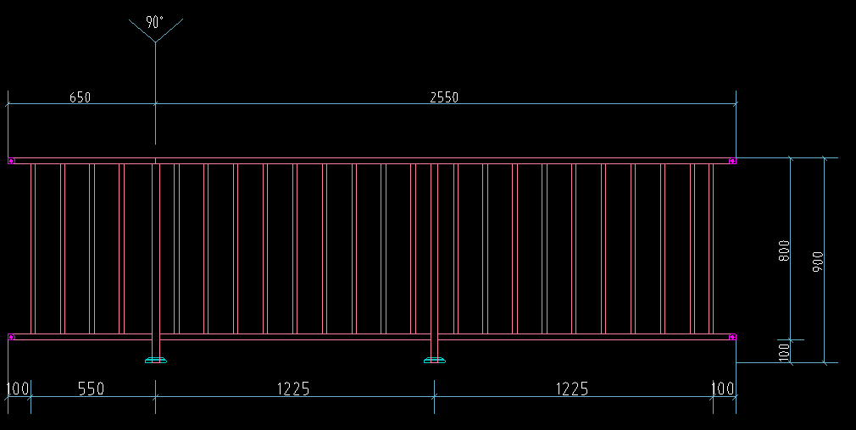 | 650+2550 | 900 | 3200 | 40 |  |  |  | 2 | 2 | 18 | 16 | 2 | 128 | 飘窗
 | 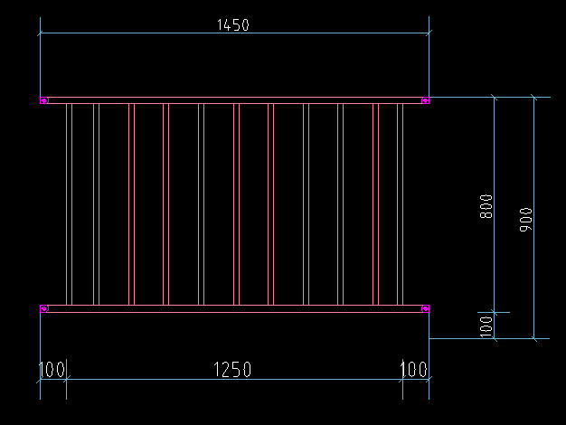 | 1450 | 900 | 1450 | 40 |  |  |  | 2 | 2 | 18 | 16 | 2 | 58 | 飘窗
 |  | 2900 | 300 | 2900 | 2 |  |  |  | 2 |  |  |  |  | 5.8 | 封闭阳台
 |  | 2700 | 300 | 2700 | 2 |  |  |  | 2 |  |  |  |  | 5.4 | 封闭阳台
 |  | 2900 | 350 | 2900 | 36 |  |  |  |  | 2 | 18 | 16 |  | 104.4 | 封闭阳台
 |  | 2700 | 350 | 2700 | 36 |  |  |  |  | 2 | 18 | 16 |  | 97.2 | 封闭阳台
 | 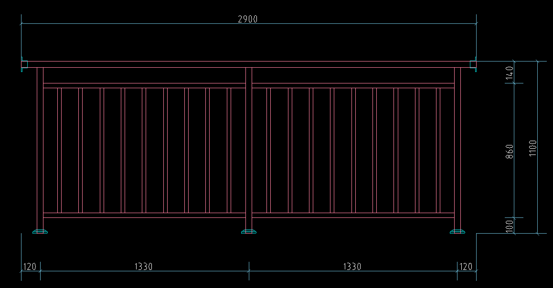 | 2900 | 1100 | 2900 | 2 |  |  |  |  |  |  |  | 2 | 5.8 | 露台
 | 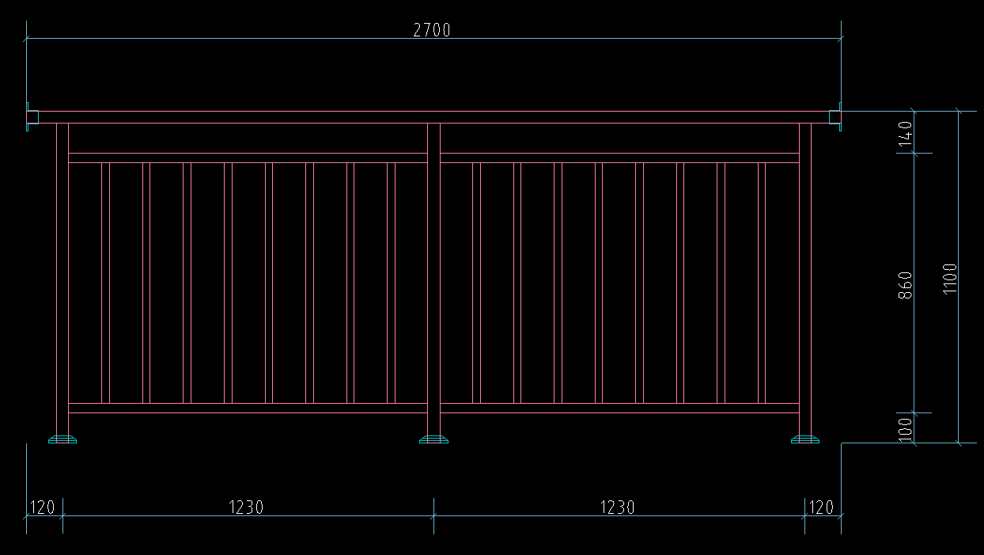 | 2700 | 1100 | 2700 | 2 |  |  |  |  |  |  |  | 2 | 5.4 | 露台
 |  |  |  |  | 660 | 42 | 44 | 32 | 24 | 28 | 234 | 224 | 32 | 1785.62

